2024년 10월 연구일지
연 구 개 발 일 지
 |  | 결재 | 연구원 | 대표이사

연번 |  | 작성자 | 송채린
개발품목 및 과제 | LLM 파인튜닝을 활용한 사내 규정 답변 챗봇 구현
연구개발내용
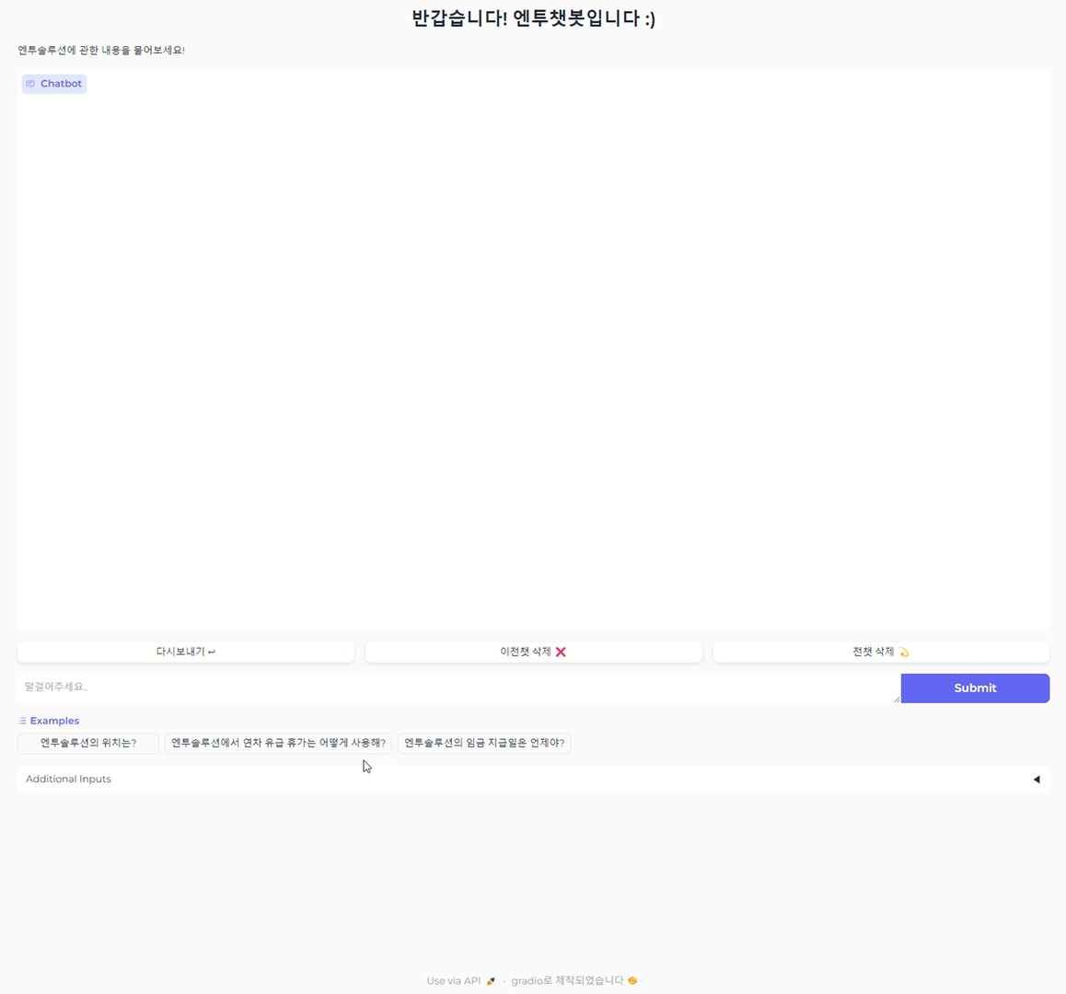 1. 모델 선택 및 데이터셋 구축 A. 모델 선택: LLaMA 3.1 모델을 선택하여 맞춤형 챗봇 개발. B. 데이터셋 구축: 질문-답변 형식의 데이터를 수집 및 정제하여 학습에 활용할 데이터셋을 생성. 2. 모델 파인튜닝 A. 구축된 데이터셋을 사용해 모델을 파인튜닝하여 특정 도메인이나 목적에 맞게 챗봇 기능을 최적화. B. 질문 표현이 다소 변경되더라도 키워드를 기반으로 의도를 정확히 이해하도록 학습. 3. 챗봇 시연 및 테스트 A. 완성된 챗봇의 성능을 시연하여, 사전 설정된 정보를 기반으로 답변을 제공하는 기능 확인. B. 입력 표현이 다르더라도 AI가 이를 이해하고 적절히 처리할 수 있음을 검증. 4. 기능 확장 및 한계점 분석 A. CSS 매개변수를 사용해 사용자 정의 스타일 추가. B. HTML과 JavaScript를 수정해 인터페이스 확장. C. Gradio를 활용하여 웹 환경에서 동작 가능하며, Chart.js나 D3.js 같은 외부 라이브러리와 연동.

비고
 |  |  | (주)엔투솔루션

